FT02038
FT02038单执行订单
 | 款号 | 花型描述 | SKU# | PO REQUEST NO. | OFFER NO. | 尺码 | 数 量 |  | 合计 | UPC
 |  |  |  |  |  |  | 白色字体
 | 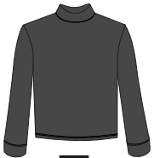 | BLK BEAUTY 19-3911TCX 黑色 | 0198253 | HQ10017278 | 206150 | S | 3807 |  | 3807 | 032251995064
 |  |  |  |  |  | M | 7614 |  | 7614 | 032251995071
 |  |  |  |  |  | L | 7614 |  | 7614 | 032251995088
 |  |  |  |  |  | XL | 3807 |  | 3807 | 032251995095
 |  |  | 2399094 | HQ10017314 | 206236 | 1X | 7184 |  | 7184 | 032251995453
 |  |  |  |  |  | 2X | 14369 |  | 14369 | 032251995460
 |  |  |  |  |  | 3X | 14369 |  | 14369 | 032251995477
 | LTF24-71R/X | 合计数量 |  |  |  |  | 58763 | 0 | 58763
 | 款号 | 花型描述 | SKU# | PO REQUEST NO. | OFFER NO. | 尺码 | 数 量 |  | 合计
 |  |  |  |  |  |  | 黑色字体
 | 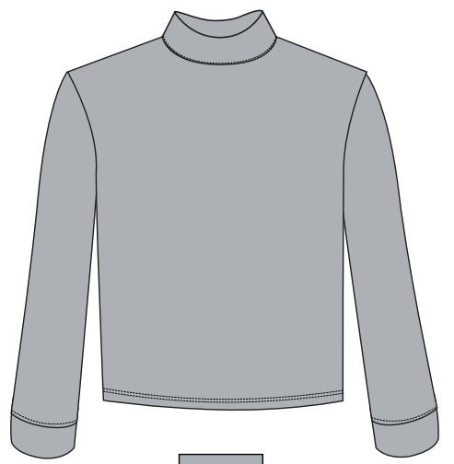 | HIGH RISE 15-4101 TCX 高级灰 | 0198259 | HQ10017278 | 206150 | S | 3733 |  | 3733 | 032251995118
 |  |  |  |  |  | M | 7465 |  | 7465 | 032251995125
 |  |  |  |  |  | L | 7465 |  | 7465 | 032251995132
 |  |  |  |  |  | XL | 3733 |  | 3733 | 032251995149
 |  |  | 2399095 | HQ10017314 | 206236 | 1X | 6452 |  | 6452 | 032251995507
 |  |  |  |  |  | 2X | 12904 |  | 12904 | 032251995514
 |  |  |  |  |  | 3X | 12904 |  | 12904 | 032251995521
 | LTF24-71R/X | 合计数量 |  |  |  |  | 54656 |  | 54656
 | 总数量 |  |  |  |  |  |  |  | 113418

